entidad-relacion
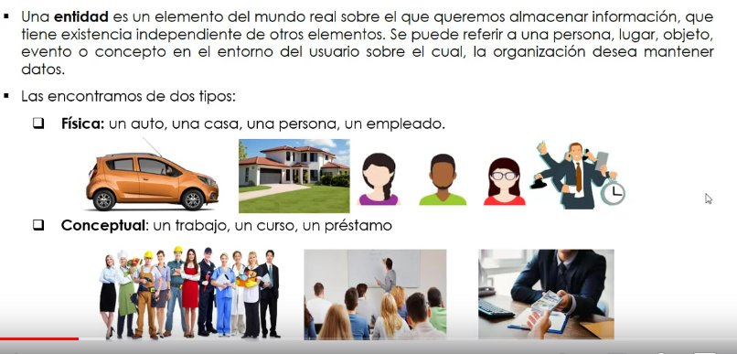
1. las entidades:

 | si se crea uina base de datos para una oirganizacion de empleados, se crea una entidad llamada empleado.

 | los metadatos son datos a cerca de los datos

 | uuna entidad siempre esta represenatada por un rectanguilo

 | siempre nos encontramos coninstancias de entidad como tipos de entidad
 | por ejejmplo, dentro e la organización almacena informacin de empleados:

 | el tipo de entidades es el conjunto de entidades que comparten las mismas propiedades
 | la instancia de entidad es una instancia sola, del tipo de iiientidad

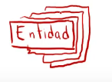

 | en la practica solo se refiere a un solo rectangulo que es la entidad, pero que referencia a varias entidades.

 | los atributos son as propiedades que comparten las entidades
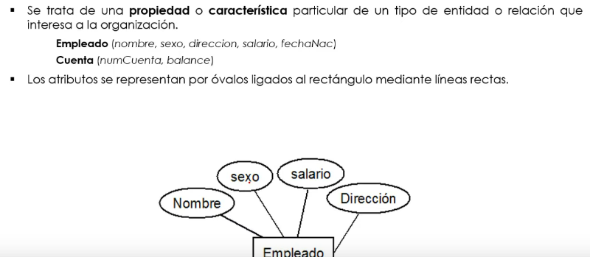

 | calificadores:
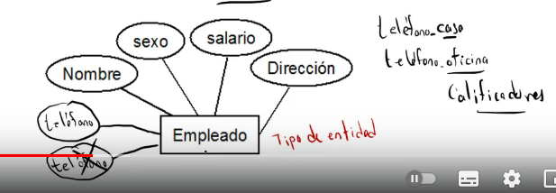

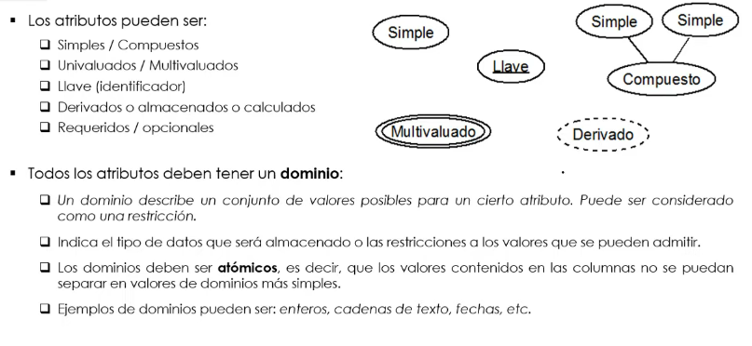

 | atomico un atributo quie tiene atribuitos mas simples, por ejemplo almacenar la direccion , se puiede descomponer en valores mas pequeños:

2. las relaciones:

 | una posible relacion es r = 1 con a, a 1 con c..es decir es una relacion de tosdas las que hay.

 | una relacion de trabajar estaria relacionando una instancia de empleado con una eionstancia de proyecto
 | con verbos en infinitivo

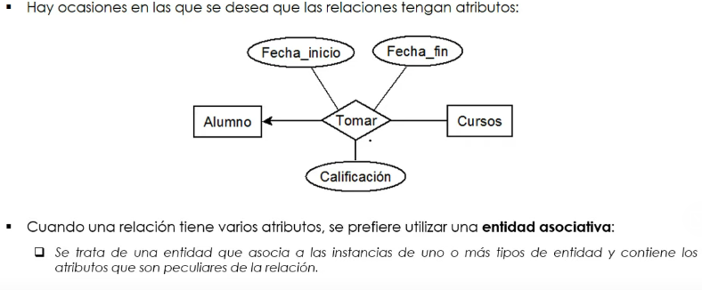

grado de una relacion:
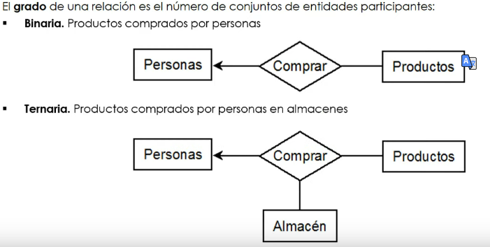

 | en la binaria participan dos entidades y en la terciaria participan tres entidades
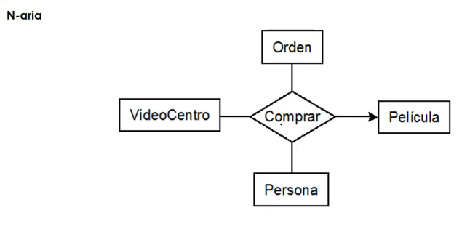

 | mas de tres relaciones involucradas es aria

 | se recomienda movernos en lasrelaciones biniarias

retricciones al conjunto de relaciones

cardinalidad:

 | un cliente puede realizar muchos pedidos
 | muchos pedidos son de un cliente.

 | unejecutivo puede supervisar solo una division y viceversa.

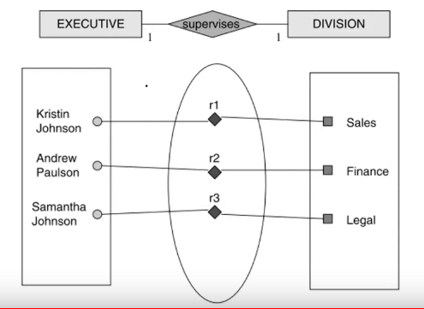

 | relacion de uno a muchos, donde la marca de avion, puede tener muchos tipos de avion referenciados por numero,
 | pero una referencia de avion solo puede pertenecer a una marca de avion:
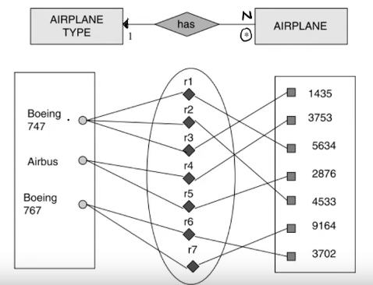

 | muchos a muchos, que un estudiantepuede estar en muchos curos, y los
 | cursos puede contener mchos estudiantes.
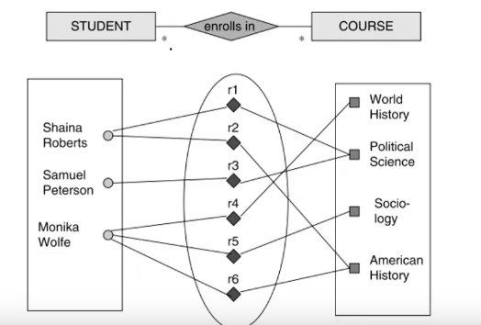

de participacion:
 | parcial es que empleado puede dirigir muchos departamento pero no esta
 | obligado a dirigirlos, de igual forma un departamento solo esta diriigido por un solo
 | empleado , pero no esta obligado a estar dirigido, porque tiene una sola linea

 | el empleado obligado a trabajar en un solo departamento

entidades llave:

curso base de datois:
 | las bases de datos estan comuestas por tablas
 | modelo de datos:
 | es una abstraccion de daros de la vida real.

 |  | Y así existen miles de ejemplo, tal como las matemáticas, código binario etc. Entonces para lograr dicha comunicación intervienen los siguientes conceptos:

 |  | Lenguaje común: definición de elementos que nos permiten o nos van ayudar comprendernos.
 |  | Entidades: debemos identificar los actores que intervienen en la comunicación, prácticamente es ¿De quien o de que estamos hablando?
 |  | En el ejemplo anterior las entidades somos tu yo, es decir, dos personas que intentan comunicarse.
 |  | Otro ejemplo es, maestro intentando enseñar a un alumno, y entre la entidad maestro y alumno, existen muchas más entidades, asignaturas, horarios, etc.

 |  | Reglas de negocio: esto hace referencia a las reglas de como vamos a llevar a cabo las diferentes transacciones o relaciones entre entidades, por ejemplo:

 |  | Un profesor no es profesor si no tiene a quien enseñar.
 |  | Un alumno no puede estar en dos clases al mismo tiempo
 |  | Un profesor no puede impartir una asignatura al mismo tiempo en dos salones diferente.

